FASES PROYECTO
Determinar los costos operacionales de cada fase de su proyecto.
Para ello debe retomar el instrumento EDT y generar en base a las actividadades definidas en este los costos operacionales relacionados para cada fase contemplada.
Para ello debe definir las operaciones que conllevan como costo el proceso de desarrollo del proyecto.
Por ejemplo:
Transporte
Conectividad Movil
Internet
Proveedores de servicios para su negocio (hosting)
Remuneraciones (horas hombre liberadas).
Servicios externos
Comunicaciones.
Alquiler de programas
Materiales de uso y consumo corriente
Mantenimiento y reparaciones
Consumo de energía
Ahorro de tiempos de usuario
Reducción de tiempos de espera en impresión.
Generación automática de documentos (facturas, cheques, etc.)
Planificación Fases - Desglose de Tareas

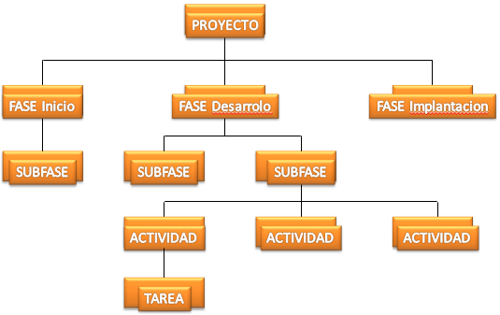

Confecc ionar su propio diagrama de actividades y luego para cada Fase determinar las operaciones y sus costos detallándolas en una tabla de excel.

FASES GESTION PROYECTO
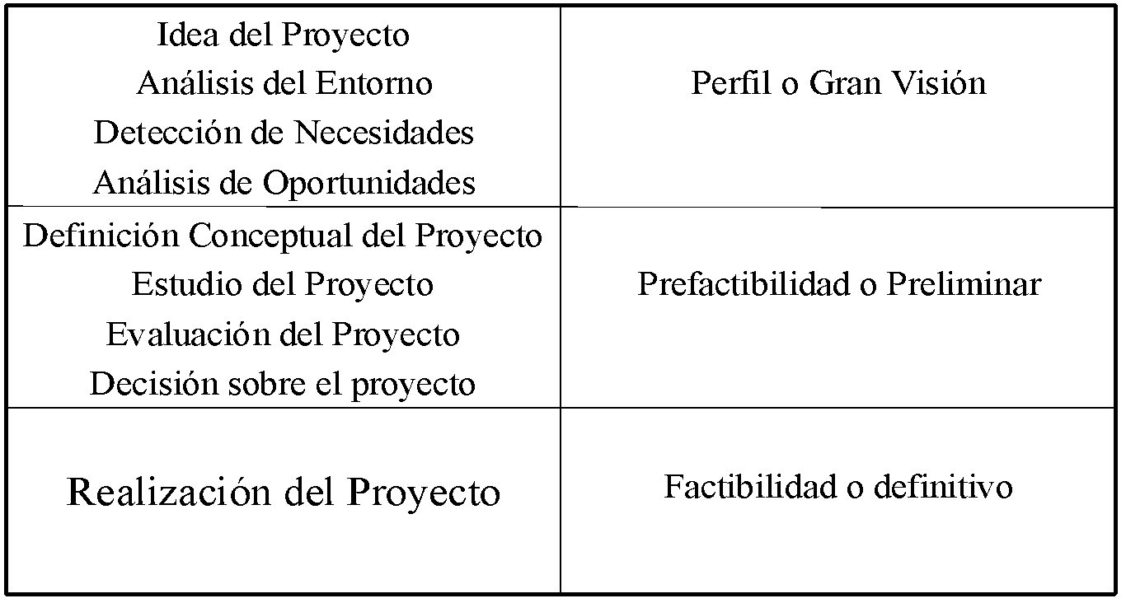

Nos encontramos en esta etapa

